상품제안서
헬케어 항균 선물세트(핸드워시/손소독젤) | 상품코드: S15454

 |  |  |  |  |  |  | 02-713-8555 | www.synergygift.co.kr
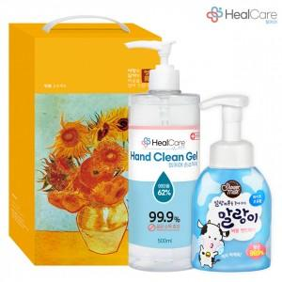

【상세/제작정보】

【인쇄/포장옵션】 | 스티커 / 포장불가능

【공급단가】 | 수량 | 100~ | 300~ | 500~ | 1,000~ | 3,000~
*VAT별도 | 단가 | 10,150원 | 9,770원 | 9,400원 | 9,020원 | 8,790원

【상품 URL】 | https://www.synergygift.co.kr:443/src/goods_detail.php?gdno=17519

